Table 1
 | Saint-VaaSt | 2O21
la-Hougue

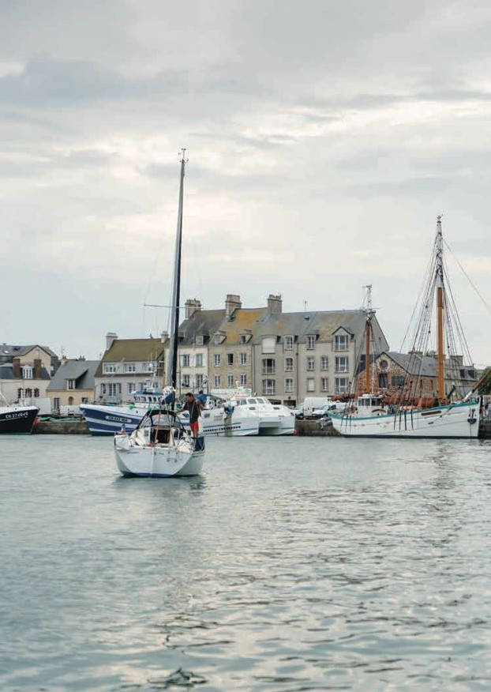  

SAMU : 15 | Pompiers : 18 Gendarmerie Nationale 02 33 23 31 90 CROSS Jobourg 02 33 52 16 16 / Portable : 196 VHF : Canal 16 Météo : 08 92 68 02 50 ou Canal 80 Sémaphore de la Hougue 02 33 54 44 50

Table 2
janvier January | PÉRIODE D'OUVERTURE DES PORTES Gates time table |  |  |  | PLEINE MER high tide |  |  |  | BASSE MER low tide
 | Ouverture Opening | Fermeture Closing | Ouverture Opening | Fermeture Closing | Matin Morning | Coef | Soir Afternoon | Coef | Matin Morning | Soir Afternoon
vendredi - 1 | 8h43 | 14h15 | 21h16 | 2h39* | 11h00 | 81 | 23h28 | 80 | 5h46 | 18h11
samedi - 2 | 9h22 | 14h54 | 21h59 | 3h20* | 11h39 | 80 | --:-- | --- | 6h25 | 18h51
dimanche - 3 | 10h05 | 15h35 | 22h44 | 4h03* | 0h09 | 79 | 12h21 | 77 | 7h06 | 19h32
lundi - 4 | 10h52 | 16h18 | 23h34 | 4h50* | 0h54 | 75 | 13h06 | 72 | 7h49 | 20h17
mardi - 5 | 11h44 | 17h06 | - | - | 1h43 | 69 | 13h57 | 66 | 8h37 | 21h06
mercredi - 6 | 0h30 | 5h43 | 12h44 | 17h59 | 2h41 | 63 | 14h58 | 60 | 9h31 | 22h03
jeudi - 7 | 1h32 | 6h43 | 13h53 | 19h03 | 3h49 | 58 | 16h09 | 56 | 10h35 | 23h11
vendredi - 8 | 2h41 | 7h52 | 15h08 | 20h16 | 5h00 | 56 | 17h23 | 57 | 11h48 | --:--
samedi - 9 | 3h48 | 9h03 | 16h20 | 21h32 | 6h08 | 59 | 18h36 | 62 | 0h25 | 13h02
dimanche - 10 | 4h50 | 10h12 | 17h24 | 22h43 | 7h12 | 66 | 19h43 | 71 | 1h36 | 14h10
lundi - 11 | 5h46 | 11h15 | 18h20 | 23h46 | 8h08 | 75 | 20h39 | 80 | 2h39 | 15h11
mardi - 12 | 6h37 | 12h10 | 19h11 | 0h40* | 8h57 | 84 | 21h27 | 87 | 3h38 | 16h07
mercredi - 13 | 7h25 | 13h00 | 19h59 | 1h29* | 9h42 | 89 | 22h11 | 91 | 4h30 | 16h57
jeudi - 14 | 8h10 | 13h45 | 20h44 | 2h13* | 10h25 | 92 | 22h53 | 92 | 5h18 | 17h41
vendredi - 15 | 8h52 | 14h27 | 21h27 | 2h53* | 11h06 | 92 | 23h34 | 90 | 6h00 | 18h22
samedi - 16 | 9h34 | 15h05 | 22h08 | 3h30* | 11h48 | 87 | --:-- | --- | 6h39 | 19h00
dimanche - 17 | 10h15 | 15h41 | 22h49 | 4h04* | 0h15 | 84 | 12h29 | 80 | 7h17 | 19h36
lundi - 18 | 10h56 | 16h13 | 23h30 | 4h36* | 0h56 | 75 | 13h09 | 71 | 7h54 | 20h12
mardi - 19 | 11h39 | 16h44 | - | - | 1h36 | 65 | 13h49 | 60 | 8h31 | 20h47
mercredi - 20 | 0h13 | 5h08 | 12h27 | 17h15 | 2h17 | 55 | 14h31 | 49 | 9h09 | 21h26
jeudi - 21 | 1h03 | 5h45 | 13h27 | 17h51 | 3h03 | 44 | 15h23 | 40 | 9h52 | 22h13
vendredi - 22 | 1h46 | 6h33 | 14h16 | 18h44 | 4h06 | 37 | 16h36 | 35 | 10h49 | 23h17
samedi - 23 | 3h03 | 7h41 | 15h40 | 20h05 | 5h23 | 34 | 18h00 | 35 | 12h06 | --:--
dimanche - 24 | 4h14 | 9h01 | 17h10 | 21h31 | 6h34 | 37 | 19h09 | 41 | 0h38 | 13h25
lundi - 25 | 5h19 | 10h12 | 17h54 | 22h41 | 7h29 | 46 | 20h00 | 51 | 1h50 | 14h26
mardi - 26 | 6h01 | 11h09 | 18h33 | 23h36 | 8h13 | 56 | 20h42 | 61 | 2h45 | 15h15
mercredi - 27 | 6h40 | 11h57 | 19h11 | 0h23* | 8h53 | 66 | 21h21 | 71 | 3h32 | 15h59
jeudi - 28 | 7h17 | 12h42 | 19h48 | 1h06* | 9h32 | 76 | 21h59 | 80 | 4h15 | 16h41
vendredi - 29 | 7h55 | 13h24 | 20h26 | 1h48* | 10h10 | 84 | 22h37 | 87 | 4h57 | 17h23
samedi - 30 | 8h33 | 14h05 | 21h05 | 2h29* | 10h47 | 90 | 23h15 | 92 | 5h39 | 18h04
dimanche - 31 | 9h12 | 14h46 | 21h45 | 3h10* | 11h26 | 93 | 23h55 | 93 | 6h20 | 18h45
© SHOM 2020-212 - Reproduction des prédictions de marées pour Saint Vaast la Hougue - Non vérifiée par le SHOM et réalisée sous la seule responsabilitée de l’éditeur.
Fevrier February | PÉRIODE D'OUVERTURE DES PORTES Gates time table |  |  |  | PLEINE MER high tide |  |  |  | BASSE MER low tide
 | Ouverture Opening | Fermeture Closing | Ouverture Opening | Fermeture Closing | Matin Morning | Coef | Soir Afternoon | Coef | Matin Morning | Soir Afternoon
lundi - 1 | 9h53 | 15h27 | 22h27 | 3h51* | 12h07 | 92 | --:-- | --- | 7h00 | 19h24
mardi - 2 | 10h36 | 16h08 | 23h12 | 4h33* | 0h36 | 90 | 12h50 | 87 | 7h40 | 20h03
mercredi - 3 | 11h23 | 16h50 | - | - | 1h20 | 84 | 13h36 | 79 | 8h20 | 20h45
jeudi - 4 | 0h01 | 5h17 | 12h17 | 17h35 | 2h09 | 74 | 14h28 | 68 | 9h05 | 21h33
vendredi - 5 | 0h58 | 6h07 | 13h24 | 18h28 | 3h06 | 63 | 15h32 | 57 | 10h01 | 22h34
samedi - 6 | 2h08 | 7h09 | 14h48 | 19h40 | 4h18 | 53 | 16h55 | 50 | 11h13 | 23h55
dimanche - 7 | 3h30 | 8h26 | 16h18 | 21h07 | 5h43 | 49 | 18h33 | 51 | 12h38 | --:--
lundi - 8 | 4h46 | 9h47 | 17h28 | 22h31 | 7h06 | 54 | 19h50 | 59 | 1h17 | 13h56
mardi - 9 | 5h45 | 10h59 | 18h23 | 23h38 | 8h05 | 64 | 20h40 | 70 | 2h30 | 15h04
mercredi - 10 | 6h35 | 11h58 | 19h10 | 0h31* | 8h51 | 76 | 21h21 | 81 | 3h33 | 16h02
jeudi - 11 | 7h20 | 12h47 | 19h52 | 1h16* | 9h32 | 85 | 21h59 | 88 | 4h26 | 16h51
vendredi - 12 | 8h00 | 13h29 | 20h31 | 1h55* | 10h11 | 91 | 22h36 | 92 | 5h10 | 17h31
samedi - 13 | 8h38 | 14h07 | 21h08 | 2h31* | 10h49 | 93 | 23h13 | 93 | 5h47 | 18h05
dimanche - 14 | 9h15 | 14h42 | 21h42 | 3h02* | 11h26 | 91 | 23h48 | 89 | 6h21 | 18h37
lundi - 15 | 9h50 | 15h13 | 22h16 | 3h31* | 12h02 | 86 | --:-- | --- | 6h53 | 19h08
mardi - 16 | 10h24 | 15h40 | 22h49 | 3h57* | 0h23 | 83 | 12h36 | 78 | 7h24 | 19h37
mercredi - 17 | 10h59 | 16h06 | 23h22 | 4h21* | 0h56 | 73 | 13h08 | 68 | 7h53 | 20h04
jeudi - 18 | 11h37 | 16h29 | - | - | 1h26 | 62 | 13h39 | 57 | 8h20 | 20h32
vendredi - 19 | 0h01 | 4h45 | 12h25 | 16h50 | 1h56 | 50 | 14h14 | 45 | 8h52 | 21h08
samedi - 20 | 0h16 | 5h11 | 12h47 | 17h16 | 2h36 | 39 | 15h07 | 34 | 9h36 | 22h01
dimanche - 21 | 1h27 | 5h53 | 14h39 | 18h21 | 3h47 | 30 | 16h59 | 28 | 10h43 | 23h24
lundi - 22 | 3h22 | 7h24 | 16h21 | 20h26 | 5h42 | 29 | 18h41 | 31 | 12h27 | --:--
mardi - 23 | 4h41 | 9h14 | 17h39 | 22h06 | 7h01 | 37 | 19h42 | 43 | 1h09 | 13h54
mercredi - 24 | 5h45 | 10h33 | 18h15 | 23h12 | 7h53 | 50 | 20h25 | 57 | 2h19 | 14h51
jeudi - 25 | 6h23 | 11h32 | 18h52 | 0h03* | 8h34 | 64 | 21h02 | 72 | 3h12 | 15h39
vendredi - 26 | 7h01 | 12h21 | 19h29 | 0h49* | 9h12 | 79 | 21h39 | 85 | 3h59 | 16h25
samedi - 27 | 7h38 | 13h06 | 20h07 | 1h32* | 9h50 | 91 | 22h16 | 96 | 4h44 | 17h08
dimanche - 28 | 8h16 | 13h49 | 20h45 | 2h13* | 10h29 | 101 | 22h54 | 104 | 5h26 | 17h50
Il est conseillé de prendre un pied de pilote de 10 minutes : pour les bateaux d’un tirant d’eau supé- rieur à 2 mètres et pour tous en cas de hautes pressions barométriques. Les heures de fermetures mar- quées d’un astérisque correspondent à la journée du lendemain. Nous déclinons toute responsabilité en cas d’erreur de rédaction.
Les heures d’ouvertures et de fermetures des portes sont données à titre indicatif en heure légale Française / The times given are approximate and are in french local time
MarS March | PÉRIODE D'OUVERTURE DES PORTES Gates time table |  |  |  | PLEINE MER high tide |  |  |  | BASSE MER low tide
 | Ouverture Opening | Fermeture Closing | Ouverture Opening | Fermeture Closing | Matin Morning | Coef | Soir Afternoon | Coef | Matin Morning | Soir Afternoon
lundi - 1 | 8h55 | 14h31 | 21h25 | 2h53* | 11h08 | 106 | 23h33 | 106 | 6h07 | 18h30
mardi - 2 | 9h35 | 15h11 | 22h05 | 3h33* | 11h48 | 105 | --:-- | --- | 6h46 | 19h08
mercredi - 3 | 10h17 | 15h51 | 22h47 | 4h12* | 0h14 | 102 | 12h30 | 98 | 7h24 | 19h45
jeudi - 4 | 11h03 | 16h31 | 23h34 | 4h52* | 0h56 | 93 | 13h14 | 87 | 8h01 | 20h23
vendredi - 5 | 11h57 | 17h12 | - | - | 1h41 | 79 | 14h03 | 71 | 8h42 | 21h07
samedi - 6 | 0h29 | 5h35 | 13h05 | 18h01 | 2h33 | 63 | 15h06 | 55 | 9h34 | 22h06
dimanche - 7 | 1h43 | 6h32 | 14h43 | 19h15 | 3h46 | 49 | 16h41 | 44 | 10h47 | 23h34
lundi - 8 | 3h22 | 7h54 | 16h26 | 20h55 | 5h28 | 42 | 18h44 | 43 | 12h23 | --:--
mardi - 9 | 4h46 | 9h29 | 17h32 | 22h26 | 7h00 | 48 | 19h48 | 54 | 1h10 | 13h51
mercredi - 10 | 5h44 | 10h46 | 18h19 | 23h30 | 7h54 | 60 | 20h28 | 67 | 2h29 | 15h01
jeudi - 11 | 6h28 | 11h44 | 18h59 | 0h18* | 8h36 | 72 | 21h04 | 78 | 3h29 | 15h54
vendredi - 12 | 7h08 | 12h29 | 19h35 | 0h57* | 9h14 | 83 | 21h39 | 86 | 4h16 | 16h36
samedi - 13 | 7h44 | 13h08 | 20h09 | 1h31* | 9h51 | 89 | 22h13 | 91 | 4h54 | 17h11
dimanche - 14 | 8h18 | 13h42 | 20h41 | 2h03* | 10h26 | 92 | 22h47 | 92 | 5h26 | 17h40
lundi - 15 | 8h50 | 14h13 | 21h12 | 2h31* | 11h00 | 92 | 23h19 | 90 | 5h55 | 18h09
mardi - 16 | 9h22 | 14h42 | 21h41 | 2h57* | 11h32 | 88 | 23h49 | 85 | 6h24 | 18h36
mercredi - 17 | 9h53 | 15h08 | 22h10 | 3h21* | 12h03 | 82 | --:-- | --- | 6h52 | 19h03
jeudi - 18 | 10h24 | 15h32 | 22h39 | 3h43* | 0h17 | 77 | 12h32 | 72 | 7h17 | 19h27
vendredi - 19 | 10h58 | 15h53 | 23h12 | 4h03* | 0h44 | 67 | 13h00 | 61 | 7h42 | 19h52
samedi - 20 | 11h40 | 16h12 | 23h55 | 4h22* | 1h11 | 55 | 13h30 | 49 | 8h10 | 20h24
dimanche - 21 | 12h41 | 16h32 | - | - | 1h44 | 43 | 14h13 | 37 | 8h48 | 21h11
lundi - 22 | 0h15 | 4h45 | 13h21 | 17h16 | 2h35 | 32 | 15h41 | 28 | 9h47 | 22h28
mardi - 23 | 2h18 | 5h59 | 15h53 | 19h35 | 4h38 | 26 | 18h13 | 28 | 11h28 | --:--
mercredi - 24 | 4h09 | 8h14 | 17h13 | 21h31 | 6h29 | 33 | 19h18 | 40 | 0h25 | 13h14
jeudi - 25 | 5h20 | 9h54 | 17h47 | 22h43 | 7h26 | 48 | 20h01 | 56 | 1h47 | 14h19
vendredi - 26 | 5h58 | 11h02 | 18h24 | 23h38 | 8h08 | 65 | 20h37 | 74 | 2h44 | 15h11
samedi - 27 | 6h35 | 11h55 | 19h02 | 0h25* | 8h47 | 82 | 21h13 | 90 | 3h34 | 15h59
dimanche - 28 | 8h14 | 13h43 | 20h41 | 2h10* | 10h26 | 97 | 22h51 | 103 | 5h21 | 17h45
lundi - 29 | 8h53 | 14h28 | 21h20 | 2h52* | 11h05 | 107 | 23h29 | 111 | 6h06 | 18h28
mardi - 30 | 9h34 | 15h10 | 22h00 | 3h32* | 11h46 | 112 | --:-- | --- | 6h48 | 19h09
mercredi - 31 | 10h15 | 15h52 | 22h40 | 4h12* | 0h10 | 112 | 12h28 | 111 | 7h27 | 19h48
© SHOM 2020-212 - Reproduction des prédictions de marées pour Saint Vaast la Hougue - Non vérifiée

Table 11
deceMbre December | PÉRIODE D'OUVERTURE DES PORTES Gates time table |  |  |  | PLEINE MER high tide |  |  |  | BASSE MER low tide
 | Ouverture Opening | Fermeture Closing | Ouverture Opening | Fermeture Closing | Matin Morning | Coef | Soir Afternoon | Coef | Matin Morning | Soir Afternoon
mercredi - 1 | 4h39 | 10h06 | 16h59 | 22h26 | 7h03 | 66 | 19h18 | 73 | 1h25 | 13h54
jeudi - 2 | 5h25 | 11h01 | 17h47 | 23h22 | 7h46 | 80 | 20h05 | 86 | 2h22 | 14h50
vendredi - 3 | 6h11 | 11h52 | 18h35 | 0h15* | 8h30 | 92 | 20h52 | 96 | 3h15 | 15h43
samedi - 4 | 6h57 | 12h40 | 19h23 | 1h05* | 9h15 | 100 | 21h40 | 102 | 4h07 | 16h32
dimanche - 5 | 7h43 | 13h27 | 20h12 | 1h54* | 10h01 | 103 | 22h28 | 103 | 4h55 | 17h20
lundi - 6 | 8h30 | 14h14 | 21h03 | 2h42* | 10h48 | 101 | 23h18 | 98 | 5h42 | 18h07
mardi - 7 | 9h18 | 15h00 | 21h56 | 3h31* | 11h37 | 95 | --:-- | --- | 6h28 | 18h53
mercredi - 8 | 10h09 | 15h47 | 22h52 | 4h21* | 0h09 | 90 | 12h27 | 84 | 7h15 | 19h41
jeudi - 9 | 11h04 | 16h36 | 23h52 | 5h14* | 1h03 | 78 | 13h20 | 72 | 8h05 | 20h32
vendredi - 10 | 12h06 | 17h28 | - | - | 2h00 | 66 | 14h18 | 60 | 9h00 | 21h29
samedi - 11 | 0h59 | 6h12 | 13h15 | 18h24 | 3h04 | 55 | 15h22 | 52 | 10h02 | 22h32
dimanche - 12 | 2h10 | 7h14 | 14h29 | 19h26 | 4h19 | 49 | 16h35 | 48 | 11h08 | 23h38
lundi - 13 | 3h16 | 8h19 | 15h38 | 20h32 | 5h41 | 48 | 17h51 | 49 | 12h15 | --:--
mardi - 14 | 4h12 | 9h21 | 16h36 | 21h35 | 6h36 | 51 | 18h50 | 54 | 0h41 | 13h16
mercredi - 15 | 4h59 | 10h16 | 17h24 | 22h30 | 7h20 | 57 | 19h38 | 60 | 1h38 | 14h10
jeudi - 16 | 5h40 | 11h02 | 18h06 | 23h18 | 8h00 | 63 | 20h21 | 65 | 2h27 | 14h56
vendredi - 17 | 6h18 | 11h43 | 18h45 | 23h59 | 8h37 | 68 | 21h00 | 70 | 3h10 | 15h36
samedi - 18 | 6h53 | 12h21 | 19h21 | 0h38* | 9h12 | 71 | 21h35 | 73 | 3h49 | 16h13
dimanche - 19 | 7h27 | 12h56 | 19h55 | 1h14* | 9h44 | 74 | 22h09 | 74 | 4h25 | 16h48
lundi - 20 | 7h59 | 13h29 | 20h30 | 1h48* | 10h16 | 75 | 22h42 | 74 | 4h59 | 17h22
mardi - 21 | 8h33 | 14h02 | 21h05 | 2h22* | 10h49 | 74 | 23h16 | 73 | 5h33 | 17h56
mercredi - 22 | 9h07 | 14h34 | 21h42 | 2h56* | 11h23 | 71 | 23h52 | 70 | 6h07 | 18h30
jeudi - 23 | 9h45 | 15h07 | 22h22 | 3h32* | 12h00 | 68 | --:-- | --- | 6h42 | 19h06
vendredi - 24 | 10h26 | 15h44 | 23h06 | 4h13* | 0h31 | 65 | 12h39 | 63 | 7h20 | 19h45
samedi - 25 | 11h12 | 16h25 | 23h57 | 5h00* | 1h13 | 60 | 13h22 | 57 | 8h02 | 20h29
dimanche - 26 | 12h05 | 17h12 | - | - | 2h02 | 55 | 14h13 | 52 | 8h51 | 21h21
lundi - 27 | 0h54 | 5h55 | 13h08 | 18h08 | 3h04 | 50 | 15h16 | 49 | 9h49 | 22h22
mardi - 28 | 1h57 | 7h00 | 14h17 | 19h17 | 4h20 | 49 | 16h33 | 50 | 10h55 | 23h30
mercredi - 29 | 3h02 | 8h11 | 15h26 | 20h34 | 5h26 | 52 | 17h43 | 55 | 12h07 | --:--
jeudi - 30 | 4h02 | 9h22 | 16h30 | 21h48 | 6h25 | 60 | 18h47 | 65 | 0h42 | 13h17
vendredi - 31 | 4h59 | 10h28 | 17h29 | 22h56 | 7h20 | 70 | 19h46 | 76 | 1h49 | 14h22
Les heures d’ouvertures et de fermetures des portes sont données à titre indicatif en heure légale Française / The times given are approximate and are in french local time
INFOS NAUTIQUES Grutage sur la zone technique USHIP 02 33 20 85 50 Centre Nautique Est Cotentin 02 33 54 79 08 centre-nautique-est -cotentin.fr Yacht Club Saint-Vaast 02 33 44 07 87 ycsv@club-internet.fr Bar restaurant du port de plaisance La Marina 02 33 43 75 62 lamarinasaintvaast.com Chantier Naval Bernard 02 33 54 43 47 chantier-naval-bernard .com Association des usagers du port de Saint·Vaast auppsv50@gmail.com Association des pêcheurs de loisirs en mer du Val de Saire plmvs@orange.fr Association des usagers du port de Barfleur gilberthamelin@sfr.fr

Offert par les annonceurs, l’OT du Cotentin et la SPL des ports de la Manche
 |  |  | 
 |  |  | 

 |  |  | 
Conception graphique : Agence Kacao (50)
Crédits photos : SPL des Ports de la Manche / Aymeric Picot Cotentin Unique

Table 12
Coefficient | 95 | 45 | 95 | 45
Correction BARFLEUR | + 10 min. | - 5 min. | - 20 min. | - 30 min.
Corrections à apporter aux prédictions des marées 2021 de Saint-Vaast-la-Hougue
BUREAU DU PORT Place Auguste Contamine 50550 Saint-Vaast-la-Hougue Tél. 02 33 23 61 00 saint-vaast@ports-manche.fr www. ports-manche.com
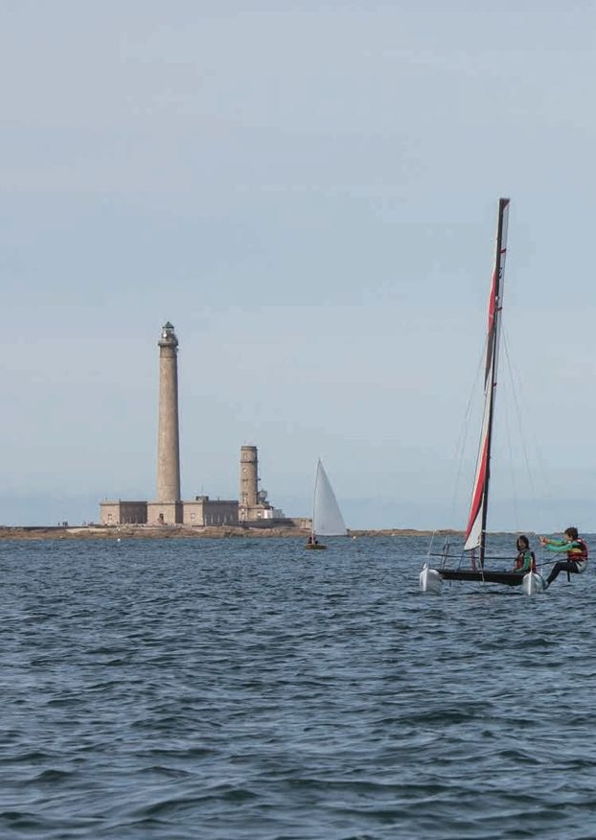
Consultez les horaires de marées détaillés de Barfleur sur www.ports-manche.com

2O21

